Sheet1
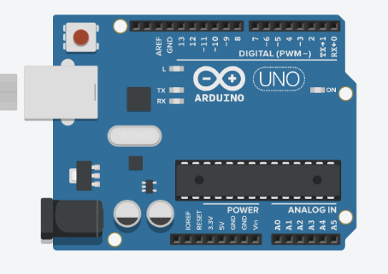
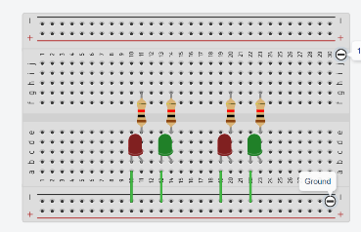
電子工程師
軟體工程師

我們要做紅綠燈,根據客戶的規格,會需要控制2組2顆燈的電路

工作表1
南北向通行
(3秒)

東西向通行
(7秒)

工作表4
南北通行
設定狀態

維持3秒
依據狀態設定紅綠燈

維持狀態
東西通行

維持7秒

